シート 1
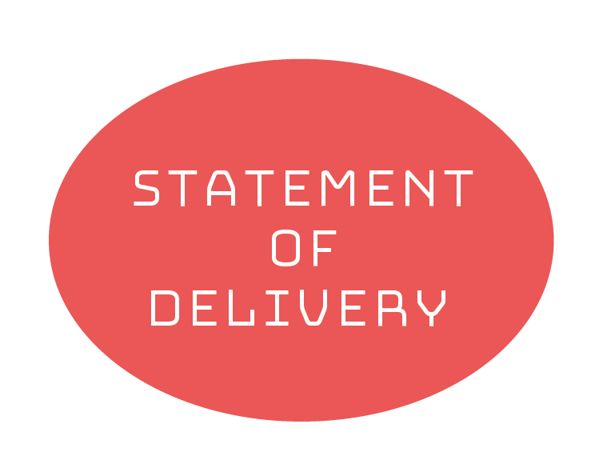

 |  |  |  |  | No | 00-0000
 |  |  |  |  | 2017-04-15
あいうえお株式会社 御中
かきくけこ商事株式会社
〒000-0000
東京都千代田区○○○○○
○○ビル ○Ｆ
TEL：00-0000-0000 FAX：00-0000-0000
件名 |  | ○○○○○○
納期 |  | 2017-06-30
支払条件 |  | 月末締切翌月末支払

下記のとおり納品申し上げます。
合計金額 |  | ¥2,187,000

№ | 品 名 |  | 単 価 | 数 量 | 金 額
1 | 品名○○○○○ |  | 1,000 | 3 | 3,000
2 | 品名○○○○○ |  | 1,000 | 22 | 22,000
3 | 品名○○○○○ |  | 1,000,000 | 2 | 2,000,000

 |  |  |  | 小 計 | 2,025,000
 |  |  |  | 消費税 | 162,000
 |  |  |  | 合 計 | 2,187,000

